상품제안서
스카이 필 M05 맥세이프 호환 5000mAh 무선충전 보조배터리 | 상품코드: S36680

 |  |  |  |  |  |  | 02-713-8555 | www.synergygift.co.kr
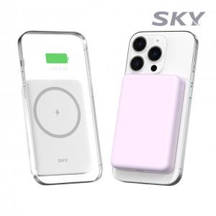

【상세/제작정보】

【인쇄/포장옵션】 | 레이저, 풀칼라 / 포장지포장

【공급단가】 | 수량 | 50~ | 100~ | 300~ | 500~ | 1,000~
*VAT별도 | 화이트 | 12,300원 | 11,900원 | 11,400원 | 11,200원 | 11,000원
 | 퍼플 | 12,300원 | 11,900원 | 11,400원 | 11,200원 | 11,000원

【상품 URL】 | https://www.synergygift.co.kr:443/src/goods_detail.php?gdno=36680

